Sheet1
项目报价单
项目名称： | 英德市人民医院洗衣房定制衣柜采购项目
项目地点： | 英德市教育东路2号
序号 | 项目内容 | 材料 | 型号/工艺 | 规格参数 | 单位 | 数量 | 单价（元） | 小计（元） | 参考图样
1 | 衣柜1 （缝补间） | E0多层板柜体，欧松板柜门 | 不用柜门 | 2640*500*2200mm | ㎡ | 5.81 |  |  | 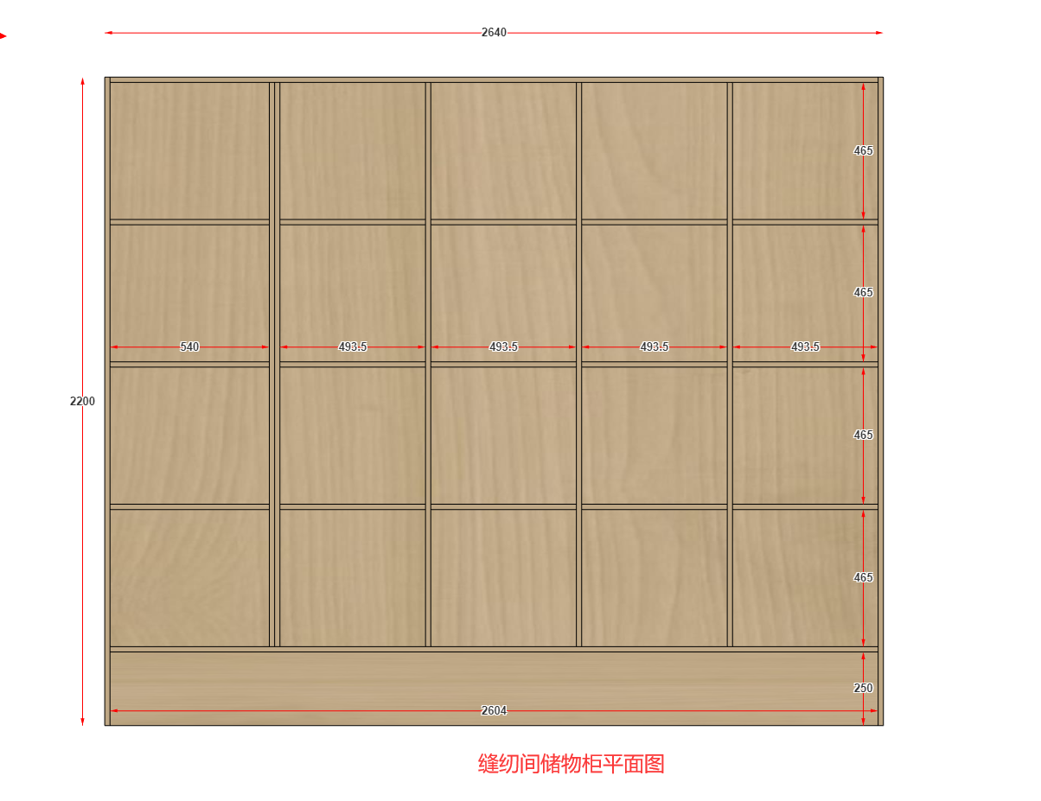
2 | 储物柜 （资料室) |  | 平开门 | 1570*450*2300mm | ㎡ | 3.61 |  |  | 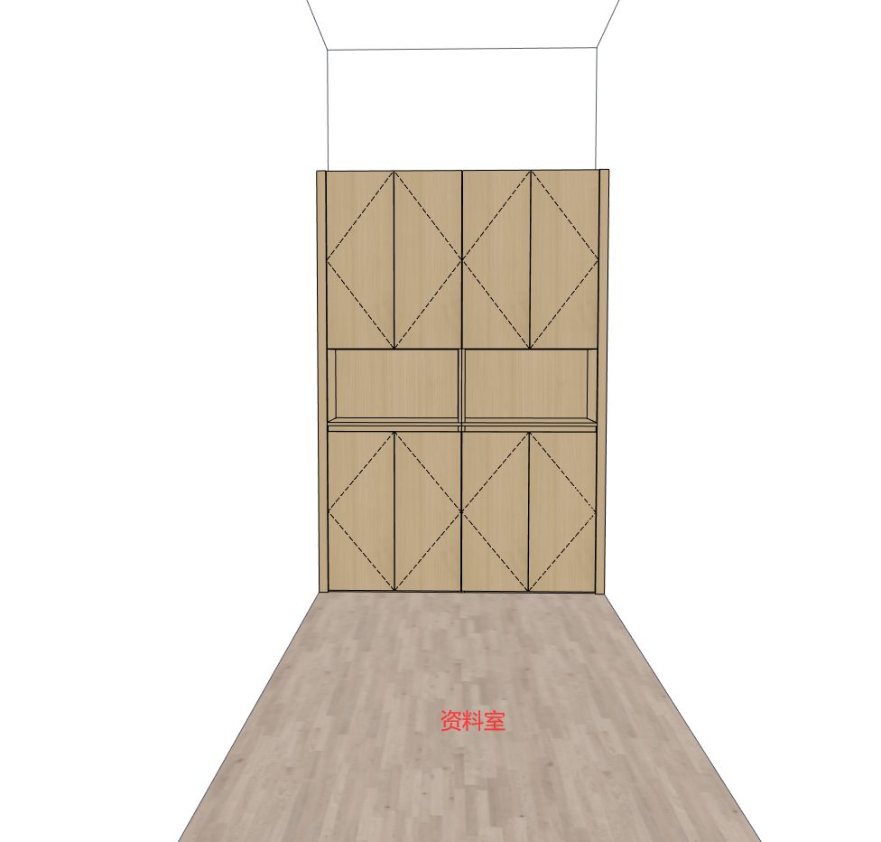
3 | 置物柜 （烫平间） |  | 不用柜门 | 1400*500*2200mm | ㎡ | 3.08
4 | 储物柜 （洁衣存放间） |  | 不用柜门 | （4000*500*2200mm） *6组 | ㎡ | 52.80
合 计（元） |  |  |  |  |  | 65.3 |  | 0
项目总报价： | ￥ 大写：
报价单位： | （盖章）
联系人及电话：
报价日期：
说明： 1.本项目报价为一价全包，即专利、运输、票税、人工，安装、工具等均包含在内，采购方不另行支付其他费用； 2.所提供的配件产品必须是全新、未使用过的原装合格正品，并完全符合生产厂家或国家规定的质量、规格和性能的要求。 3.项目整体完工验收合格后支付项目款总额的90%，10%履约保证金在质保期满后支付。

